Лист 1
Прайс-лист
МИР ПРЯЖИ

В валюте: руб. (курс 1).
Цены указаны на 07.08.2020

№ | Номенклатура/ Характеристика номенклатуры | Описание | Изображение | Артикул | Цена | Ед. | Остаток | Ссылка на сайт
 | Набор для вышивания Megas 1040 Пейзаж | Набор для вышивания Megas 1040 Пейзаж |  | 1040 | 1174.91 |  |  | Изображение
 | Набор для вышивания Megas 1040 Пейзаж |  |  |  | 1174.91 | шт | 3 | Изображение
 | Набор для вышивания Megas 427/71 Натюрморт | Набор для вышивания Megas 427/71 Натюрморт |  | 427/71 | 795.67 |  |  | Изображение
 | Набор для вышивания Megas 427/71 Натюрморт |  |  |  | 795.67 | шт | 2 | Изображение
 | Набор для вышивания Megas 615/1 Белая лошадь | Набор для вышивания Megas 615/1 Белая лошадь | 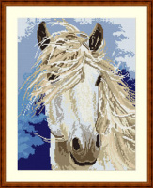 | 615/1 | 702.50 |  |  | Изображение
 | Набор для вышивания Megas 615/1 Белая лошадь |  |  |  | 702.50 | шт | 1 | Изображение
 | Набор для вышивания Megas H/719n Цветы | Набор для вышивания Megas H/719n Цветы |  | H/719n | 396.20 |  |  | Изображение
 | Набор для вышивания Megas H/719n Цветы |  |  |  | 396.20 | шт | 1 | Изображение
 | Набор для вышивания Megas J/7542 Натюрморт | Набор для вышивания Megas J/7542 Натюрморт | 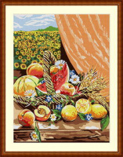 | J/7542 | 526.50 |  |  | Изображение
 | Набор для вышивания Megas J/7542 Натюрморт |  |  |  | 526.50 | шт | 2 | Изображение

